Sheet1
编号 | 手的状态 | 编号 | 走路状态
1 | 拿矿泉水/易拉罐 | 1 | 正常走路
2 | 端咖啡杯子/有耳朵的水杯 | 2 | 散步式闲散走路
3 | 提超市购物袋 | 3 | 赶时间式快走
4 | 玩手机 | 4 | 高兴时跳走
5 | 夹本书 | 5 | 小跑
6 | 两个一起，戴手表手被挽或挽 | 6 | 长距离匀速跑的速度
7 | 两人一起，戴手表的手搭肩膀 | 7 | 追赶式快跑
8 | 戴手表的手牵绳子遛狗
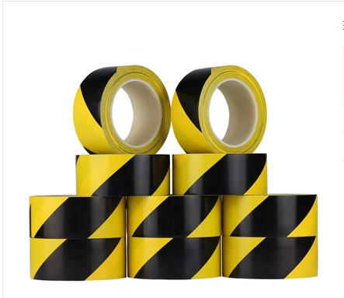
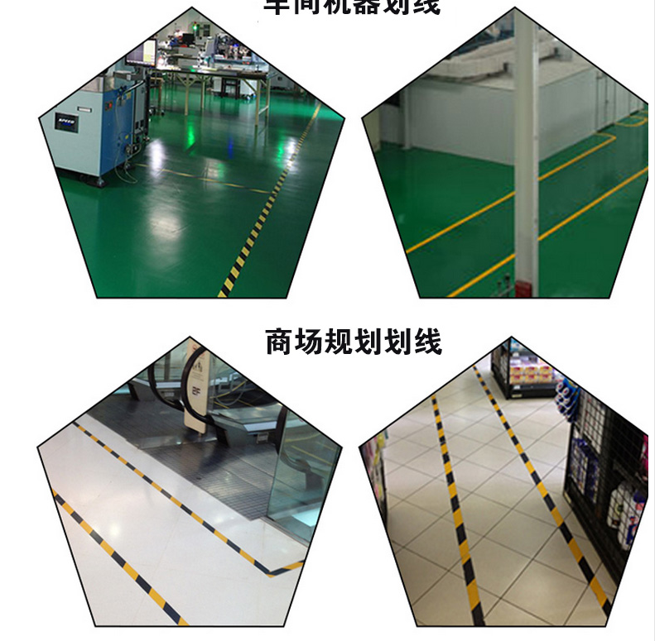

编号 | 需要记录的数据
1 | 每种状态下的步数
2 | 每种状态下的长度（固定好，每个人走固定长度，但是每种场景走哪种长度可以打乱，但是对应走路的人要清楚）
3 | 从1,2推断平均步长

